INFORME
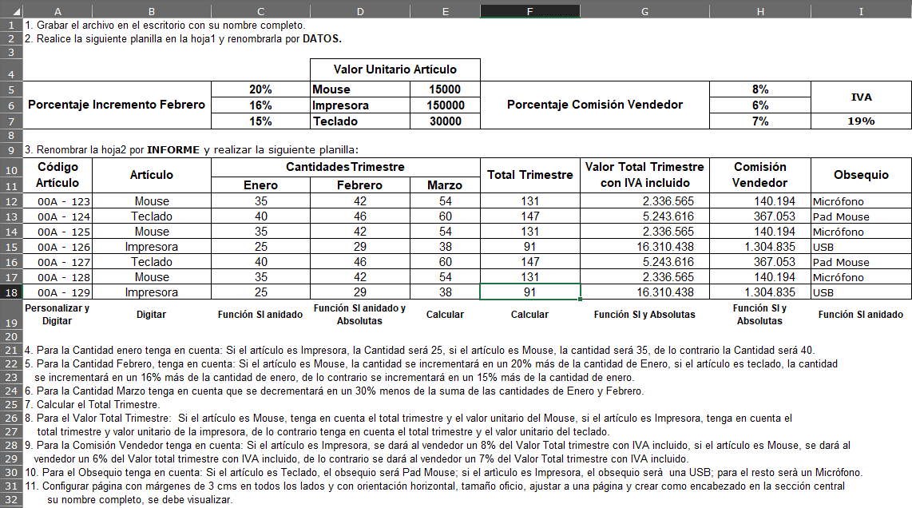
Codigo Articulo | Articulo | Cantidades Trimestre |  |  | Total Trimestre | Valor Total Trimestre Con IVA incluido | Comision Vendedor | Obsequio
 |  | Enero | Febrero | Marzo
123 | Mouse | 35 | 42 | 54 | 131 | 2,336,565 | 140,194 | micròfono
124 | Teclado | 40 | 46 | 60 | 147 | 5,243,616 | 367,053 | pad mouse
125 | Mouse | 35 | 42 | 54 | 131 | 2,336,565 | 140,194 | micròfono
126 | Impresora | 25 | 29 | 38 | 91 | 16,310,438 | 1,304,835 | usb
127 | Teclado | 40 | 46 | 60 | 147 | 5,243,616 | 367,053 | pad mouse
128 | Mouse | 35 | 42 | 54 | 131 | 2,336,565 | 140,194 | micròfono
129 | Impresora | 25 | 29 | 38 | 91 | 16,310,438 | 1,304,835 | usb

